Exo1101
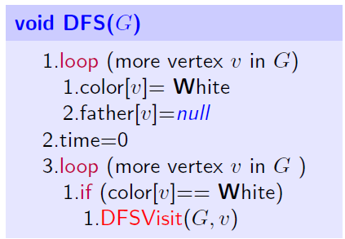
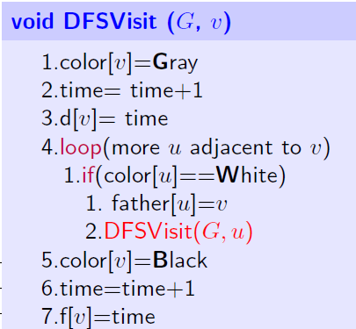
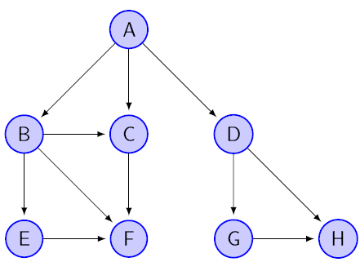
time
Verrtex | Father | Color | f | d
A | - | W
B | - | W
C | - | W
D | - | W
E | - | W
F | - | W
G | - | W
H | - | W

Exo1102
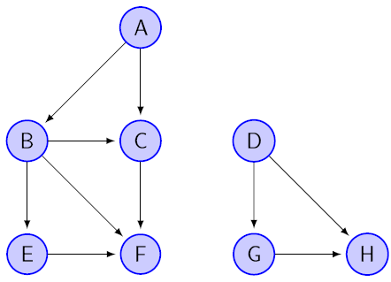
time
Verrtex | Father | Color | f | d
A | - | W
B | - | W
C | - | W
D | - | W
E | - | W
F | - | W
G | - | W
H | - | W

Exo1103
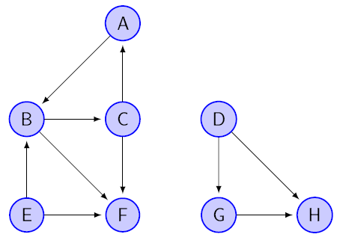
time
Verrtex | Father | Color | f | d
A | - | W
B | - | W
C | - | W
D | - | W
E | - | W
F | - | W
G | - | W
H | - | W

Exo1104
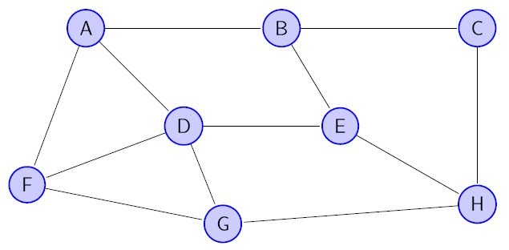
time
Verrtex | Father | Color | f | d
A | - | W
B | - | W
C | - | W
D | - | W
E | - | W
F | - | W
G | - | W
H | - | W

Exo1105

time
Verrtex | Father | Color | f | d
A | - | W
B | - | W
C | - | W
D | - | W
E | - | W
F | - | W
G | - | W
H | - | W

Exo1106
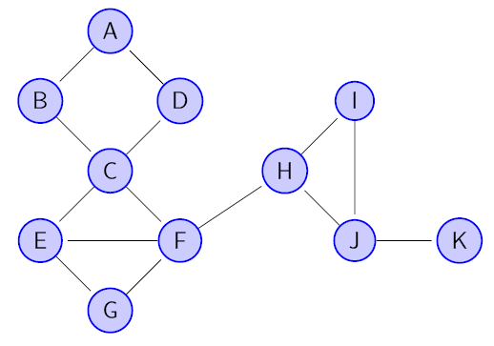
time
Verrtex | Father | Color | f | d
A | - | W
B | - | W
C | - | W
D | - | W
E | - | W
F | - | W
G | - | W
H | - | W
I | - | W
J | - | W
K | - | W

Exo1107
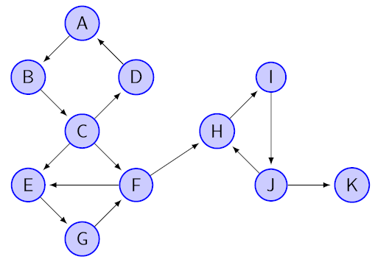
time
Verrtex | Father | Color | f | d
A | - | W
B | - | W
C | - | W
D | - | W
E | - | W
F | - | W
G | - | W
H | - | W
I | - | W
J | - | W
K | - | W

Exo1108
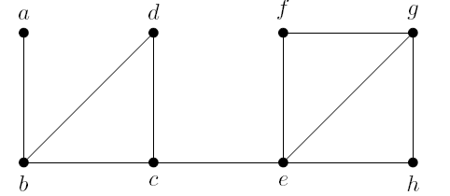
time
Verrtex | Father | Color | f | d
A | - | W
B | - | W
C | - | W
D | - | W
E | - | W
F | - | W
G | - | W
H | - | W
I | - | W
J | - | W
K | - | W

Exo1109
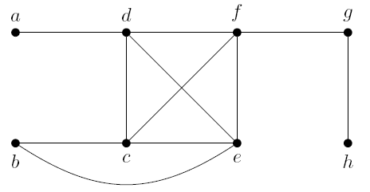
time
Verrtex | Father | Color | f | d
A | - | W
B | - | W
C | - | W
D | - | W
E | - | W
F | - | W
G | - | W
H | - | W
I | - | W
J | - | W
K | - | W

Exo1110
